Energia Interna ed Entalpia
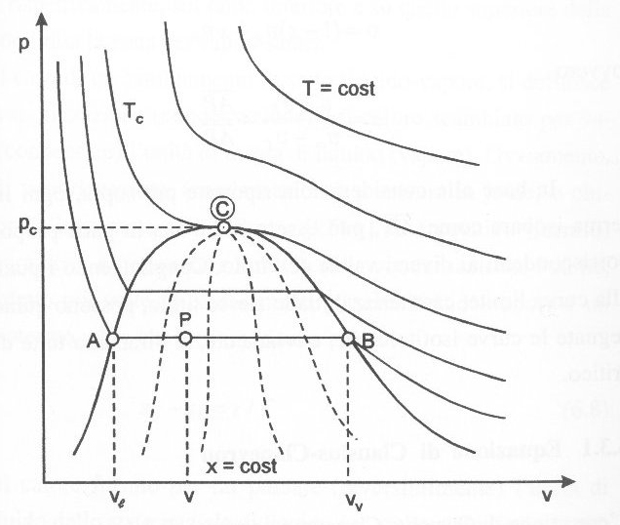
Energia interna ed Entalpia

1° principio
E2 - E1 = Q-L
se non ci sono variazione di Ecin ed Epot, la variazione è della sola "energia interna" detta anche "calore sensibile"
Energia Interna U
U2 - U1 = Q-L

Entalpia H
H = U + p*V

Cpacità termiche specifiche |  | Gas perfetti
cv (a volume costante) |  | U2 - U1 = Q =M*cv*(T2-T1) | cvaria = | 718 | J/kgK
cp (a pressione costante) |  | U2-U1 = Q - p*(V2-V1) | cparia = | 1005 | J/kgK
cp>cv |  | U2+p2*V2-(U1+p1*V1)= Q = M*cp*(T2-T1) | gamma = cp/cv = |  | 1.40
 |  | H2 - H1 = M*cp*(T2-T1)
 |  | H2 - H1 = Q
u = cv*T | J/kg
h = cp*T | J/kg

Entalpia di un liquido
H2-H1 = U2-U1 = M*c*(T2-T1) |  |  | cacqua = | 4187 | J/kgK

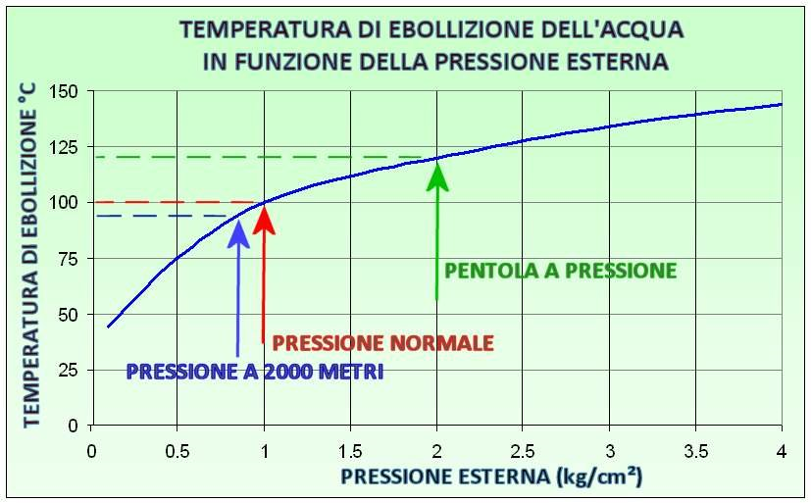
Vapori?
chiamiamo r il calore latente di vaporizzazione r(T) r(p)

Entalpia è funzione di x (titolo)
h(x) = hl +x*r

Cambiamento di Fase
Cambiamento di Fase |  | H2O

700 °C
4

3

2

1

Determinare calore richiesto e tempo trascorso per ciascuna fase
M = | 1 | kg
T1 = | -40 | °C | T4 = | 700 | °C
T2 = | 0 | °C | T3 = | 100 | °C | qf = | 333 | kJ/kg
cg = | 2090 | J/kgK
cl = | 4187 | J/kgK
cv,p = | 1900 | J/kgK | calore specifico a pressione costante del vapore
A 100 °C
hl = | 419 | kJ/kg
r = | 2257 | kJ/kg
hv = | 2676 | kJ/kg |  |  | Qpunto = | 1000 | W | = Q/t | t = Q/Qpunto

Calore richiesto |  |  |  |  | Tempo richiesto in s
Fase 1 | Q1 = M*cg*(0+40) = |  | 83600 | J | t1 = Q1/Qpunto = |  | 83.6 | s
Fase 2 | Q2 = M*qf = |  | 333000 | J | t2 = Q2/Qpunto = |  | 333 | s
Fase 3 | Q3 = M*cl*(T3-T2) = |  | 418700 | J | t3 = Q3/Qpunto = |  | 418.7 | s
Fase 4 | Q4 = M*r = |  | 2257000 | J | t4 = Q4/Qpunto = |  | 2257 | s
Fase 5 | Q5 = M*cv,p*(T4-T3) = |  | 1140000 | J | t5 = Q5/Qpunto = |  | 1140 | s
 |  | Qtot = | 4232300 | J | ttot = Qtot/Qpunto = |  | 4232.3 | s

Riscaldamento di un edificio
Riscaldamento di una casa

T = 20 °C
 |  | Casa

 |  |  |  |  |  |  | Qpunto,out = |  | 10000 | W

 |  |  | T1 = | 60 | °C
 |  |  |  | acqua |  | T2 = | 50 | °C
 | fumi |  | Caldaia
 |  |  |  |  |  | Mpunto,H2O = ?
 |  |  |  |  |  | Qpunto,out = Mpunto,H2O*(h1-h2)
 |  |  |  |  |  | Mpunto,H2O = Qpunto,out/(h1-h2) =
 |  |  |  |  |  | Mpunto,H2O = Qpunto,out/(cl*(T1-T2)) = |  |  |  | 0.2388344877 | kg/s
 |  |  |  | Gas naturale
 |  |  |  | Mpunto,gas = ?
 |  |  |  | pci,gas = | 45 | MJ/kg
 |  |  |  | Rendimento = |  | 105%
 |  |  |  | Qpunto,out = Mpunto,gas*pci,gas*Eta
 |  |  |  | Mpunto,gas = Qpunto,out/(pci,gas*Eta) = |  |  |  | 0.00021164021164 | kg/s
 |  |  |  |  |  |  |  | 18.285714286 | kg/day
 |  |  |  | Costo = | 2 | €/kg
 |  |  |  | Costo giornaliero = |  | 36.571428571 | €/giorno

